상품제안서
ALIO 무선충전겸용 멀티포켓 5000mAh 손난로보조배터리 | 상품코드: F20358

 |  | 02-412-0044 | www.easy1.co.kr
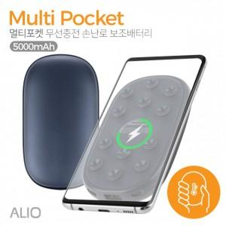

【상세/제작정보】 | 인쇄사이즈: 40*77mm 기본 입수량: 40개 인쇄: 레이저 국내최초 손난로+무선충전+보조배터리를 하나로/스마트기기를 편리하게 무선충전/따뜻한 손난로

【인쇄/포장옵션】 | / 포장지포장

【공급단가】 | 수량
*VAT별도 | 단가

【상품 URL】 | http://www.easy1.co.kr/src/goods_detail.php?gdno=20358

